รูปลักษณ์
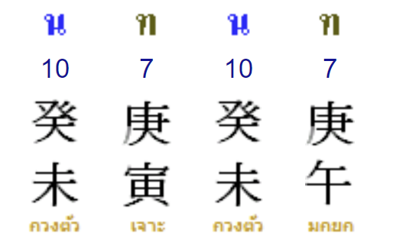

ธาตุ | ไม้ |  |  | ไฟ |  |  | ดิน |  |  | ทอง |  |  | น้ำ
จำนวนธาตุ | <=3 | 3.5-5 | >=5 | <=3 | 3.5-5 | >=5 | <=3 | 3.5-5.5 | >=5.5 | <=3 | 3.5-5 | >=5 | <=3 | 3.5-5 | >=5
ปริมาณ | น้อย | สมดุล | มาก | น้อย | สมดุล | มาก | น้อย | สมดุล | มาก | น้อย | สมดุล | มาก | น้อย | สมดุล | มาก
ชื่อ
สีผิว | เขียวอ่อน | เขียว | เขียวเข้ม | แดงอ่อน ส้มอ่อน | แดง/ส้ม | แดง,ม่วง ผิวคล้ำ | ครีม | เหลือง | น้ำตาล | ขาว | ขาว | ขาว/บร้อนเงิน | ฟ้า | น้ำเงิน | เทา/ดำ
หน้าตา | สี่เหลี่ยมผืนผ้า/ยาว/สูง | สี่เหลี่ยมผืนผ้า/ยาว/สูง | สี่เหลี่ยมผืนผ้า/ยาว/สูง | สามเหลี่ยม หัวกลับ | สามเหลี่ยม หัวกลับ | สามเหลี่ยม หัวกลับ | มีกระดูก แก้มตอบ | สี่เหลี่ยม | สี่เหลี่ยม | กลม | กลม | กลม | รูปไข่+หยดน้ำ | รูปไข่+หยดน้ำ | รูปไข่+หยดน้ำ
ผม | ผมบาง | ผมเยอะ | ผมหนาดก/ผมยาว | ผมบาง | ผมแดง | สีแดง ผมตั้งชี้ๆ ทรงสูง | ผมแห้ง | ผมน้ำตาล | ผมหนา | ผมปกติ | ผมแซมขาว | ผมบาง/ขาว/ทรงกลม มีม้วยผม กลมๆ | ผมบาง | ผมเยอะ | ผมหนาดก ผมยาว
ตา | ปกติ | ตายาว | ตาเรียวยาว | ตาตี่ | ตาโต | ตาโตมาก | ปกติ | มีหนังตา | มีหนังตาเยอะ | ปกติ | ตากลม | ตากลม หางตาโฉบเฉียว | ปกติ | นัยต์ตาดำใส | นัยต์ตาดำใส ตาฉ่ำ ตาบวม
คิ้ว | คิ้วบาง | คิ้วเข้มเรียวยาว | คิ้วดกหนา | คิ้วบาง | สวยคม | คิ้วชี้ขึ้น ทรงสามเหลี่ยม | เหลี่ยม | เหลี่ยม | เหลี่ยมหนา มีเนื้อคิ้ว | ปกติ | ปกติ | คิ้วคมเรียวยาว | ปกติ | ดำปกติ | ดกดำเรียวยาว
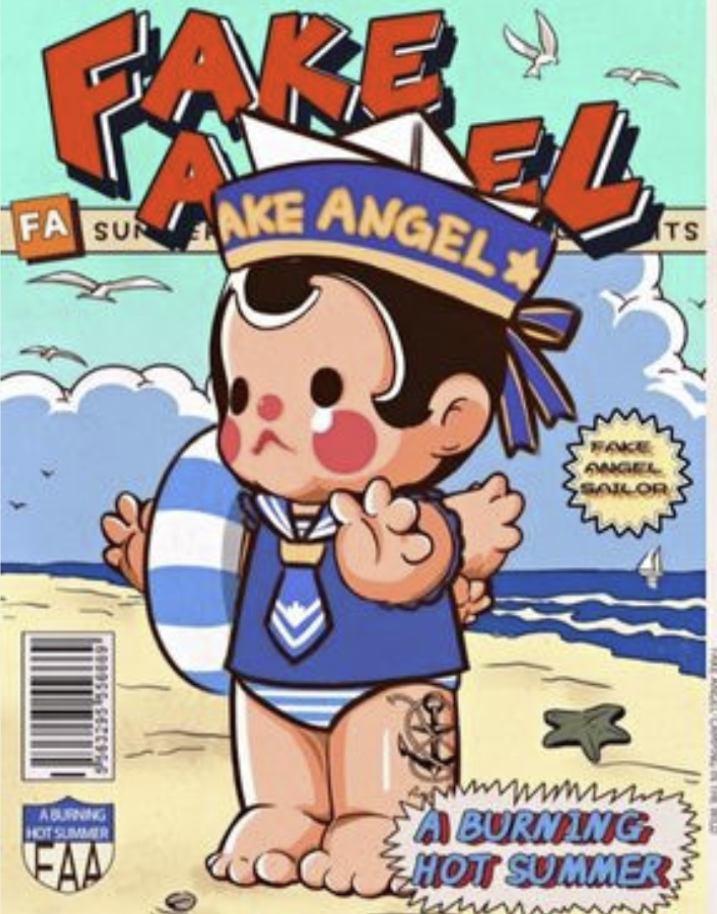
จมูก | ปกติ | จมูกยาว | จมูกโด่ง จมูกยาว | ปกติ | สามเหลี่ยม | จมูกยาว ปลายจมูกแหลม จมูกแดง | เนื้อจมูกน้อย | ใหญ่ ปีกจมูกสมดุล | ใหญ่ เนื้อจมูกเยอะ | จมูกบาง | จมูกโด่ง | จมูกโด่ง/พุ่ง | ปกติ | ปลายจมูกกลม | ปลายจมูกกลม อวบอิ่ม
ปาก | ปากเล็ก | ปากปกติ | ปากยาวเรียว | ปกติ | ปากแดง | ปากกระจับ | ริมฝีปากบาง | สี่เหลี่ยมพอดีๆ | สี่เหลี่ยมมีเนื้อ | ปากบาง | ปกติได้รูป | ปากอวบอิ่มได้รูป | แห้ง บาง | อวบอิ่ม | อวบอิ่ม
หู | ปกติ | หูยาว | หูยาว/ยาน | หูเล็ก | แดง/แหลม | แดง/แหลม หูกาง | สี่เหลี่ยมเล็กมีเนื้อน้อย | สี่เหลี่ยม พอดีๆ เนื้อพอดีๆ | สี่เหลี่ยมมีเนื้อ | ปกติ | กลม | กลม ขาว | ปกติ | หูอวบมีน้ำ | ติ่งหูใหญ่ยาน
เสื้อ | เขียวอ่อน | เขียว | เขียวเข้ม | ส้ม | ชมพู | เเดง ม่วง |  | ดูรัดกุม | ดูหนาๆ | ธรรมดา | ทันสมัย | ล้ำสมัย | ฟ้า | น้ำเงิน | เทา ดำ
แขน | สั้น | ยาวสมดุล | ยาวมาก | แขนสั้น | ปกติ | ปกติ | กล้ามเนื้อน้อย | มีกล้ามเนื้อ | กล้ามเนื้อโตใหญ่ | ปกติ | ปกติ | โครงสร้างใหญ่ | ปกติ | อวบอิ่ม | อวบอิ่มลำๆป้องๆหย่อนคล้อย
ขา | สั้น | ยาวสมดุล | ยาวมาก | ปกติ | ปกติ | ขายาว | กล้ามเนื้อน้อย | มีกล้ามเนื้อ | กล้ามเนื้อโตใหญ่ ขาใหญ่ | ปกติ | ปกติ | โครงสร้างใหญ่ | ปกติ | อวบอิ่ม | อวบอิ่มลำๆป้องๆหย่อนคล้อย
กางเกง | เขียวอ่อน | เขียว | เขียวเข้ม | แดง ชมพู ส้ม ม่วง | แดง ชมพู ส้ม ม่วง | แดง ชมพู ส้ม ม่วง | ครีม | เหลือง | น้ำตาล | ขาว | ขาว | เมทัลลิค ขาว | ฟ้า | น้ำเงิน | เทา ดำ
ถือของ | แส่ | ไม้คมแฝก | กระบอง | ไฟฉาย | คบเพลิง | พระอาทิตย์ รัศมี | เครื่องปั้นดินเผา | เครื่องปั้นดินเผา | เครื่องปั้นดินเผา | มีด | ดาบ | ขวาน | หมอก | กระติกน้ำ/แก้วน้ำ | สายยางฉีดน้ำ
Background |  |  |  |  |  |  |  |  | ขาย sponser | ramdom

ธาตุแข็งแรง | ลักษณะใบหน้าออกแนวยาวทรงสี่เหลี่ยมผืนผ้า หน้าผากกว้าง มีกรามชัดเจน คิ้วและดวงตาคมชัด ดูสดใส บุคลิกสูงโปร่ง สมส่วน แขนขายาว นิ้วยาวเรียว ข้อต่อและเส้นเอ็นดูแข็งแรง มีเอวคอด น้ำเสียงกังวาน ดูสง่างามและมั่นใจ |  |  | โครงหน้ามีมิติ อาจเป็นรูปไข่หรือเพชร จมูกเรียวมีโครงชัด ใบหน้ามีประกาย สีผิวอมชมพู เส้นผมและขนบนร่างกายมีเฉดน้ำตาลหน่อยๆ แผ่นหลังและไหล่เป็นทรงสวย มือเท้าเล็กแต่มีกำลัง บุคลิกพูดจาฉับไว เดินเร็ว มีความกระฉับกระเฉง แต่สุภาพ |  |  | ใบหน้าทรงสี่เหลี่ยมแบบขอบมน จมูกและริมฝีปากมีเนื้อ มองแล้วชัดเจน คิ้วตาชัด คางกลม มีแก้มแบบนุ่มนวล สีผิวโทนเหลือง รูปร่างดูแข็งแรงแน่นหนา มือหนา เสียงพูดมีพลัง |  |  | ใบหน้าทรงสี่เหลี่ยมจตุรัสแบบสมดุล หน้าผากนูนสวย มีคิ้วสูง ดวงตาลึก ดั้งจมูกตรง หูกางเล็กน้อย ผิวขาวดูสุขภาพดี ลำตัวมีกระดูกชัดและสมส่วน เสียงพูดใส น่าฟัง |  |  | โครงหน้ากลม เนื้อใบหน้าดูชัดเจน แก้มเต็ม หัวกลม คางกว้าง รูปร่างเล็ก ไหล่เล็ก ท้องนูนเล็กน้อย นิ้วมือมีลักษณะมน คิ้วหนา ตากลมโต เสียงพูดนุ่มนวล ผิวโทนเข้ม ดูสุขภาพดี หน้าผิวออกวาวเงาแบบธรรมชาติ

ธาตุอ่อนกำลัง | บุคคลนี้มักมีรูปร่างสูง ผอม ผมบางเล็กน้อย อาจมีแนวโน้มเป็นคนที่คิดเยอะหรือเครียดง่าย จึงมักรู้สึกปวดศีรษะหรือมีอาการเมื่อยล้าตามร่างกายได้ง่าย |  |  | ลักษณะใบหน้าอาจดูเรียวยาว สีผิวออกเหลือง หากร่างกายมีพลังมาก เสียงจะฟังดูแข็งแรงจริงจัง เป็นคนไม่ค่อยอยู่นิ่ง มักชอบขยับร่างกาย เช่น โยกขา และอาจต้องระวังเรื่องหัวใจหรือความดัน รวมถึงอาการวิตกกังวล |  |  | สีหน้ามักดูนิ่ง ๆ หรือดูอ่อนล้าได้ง่าย ใบหน้าอาจไม่เด่นชัดมาก เช่น จมูกไม่โด่ง เสียงพูดทุ้ม หากพลังธาตุดินในร่างกายมากเกินไป อาจทำให้รู้สึกเชื่องช้า มีแนวโน้มเจอปัญหาเรื่องระบบย่อยอาหารหรือลำไส้ได้ |  |  | มีรูปร่างค่อนไปทางเล็ก ผอมบาง โดยธรรมชาติ |  |  | รูปร่างค่อนข้างเล็ก ไม่สูงมาก

